상품제안서
캐롤도트 H밴드담요 | 상품코드: F24656

 |  |  |  |  |  |  | 02-412-0044 | www.easy1.co.kr
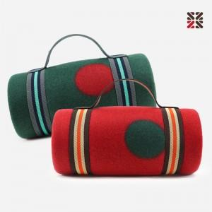

【상세/제작정보】 | 자수인쇄는 주문전 필수 문의 주시기 바랍니다. (※자수인쇄는 난이도, 크기 등으로 인해 단가 변동 있을 수 있습니다.)

【인쇄/포장옵션】 | 실크 / OPP(비닐)

【공급단가】 | 수량 | 200~ | 500~ | 1,000~ | 3,000~ | 5,000~
*VAT별도 | 단가 | 4,060원 | 3,910원 | 3,770원 | 3,620원 | 3,480원

【상품 URL】 | http://www.easy1.co.kr/src/goods_detail.php?gdno=24656

